HOME
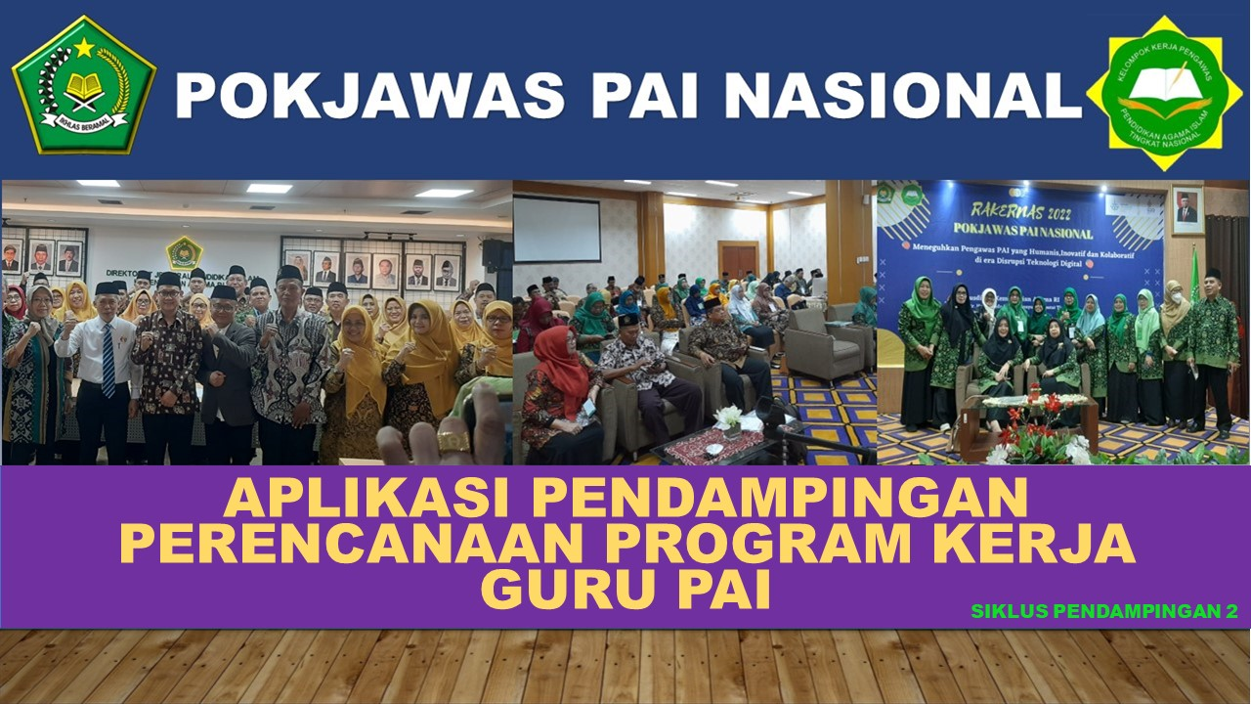

INPUT DATA
APRIL
MEI
JUNI
JADWAL

DATA
PENDAMPINGAN TERHADAP PERENCANAAN PROGRAM KERJA GURU PAI
DISKUSI-ANALISIS PRAPENYUSUNAN RKT

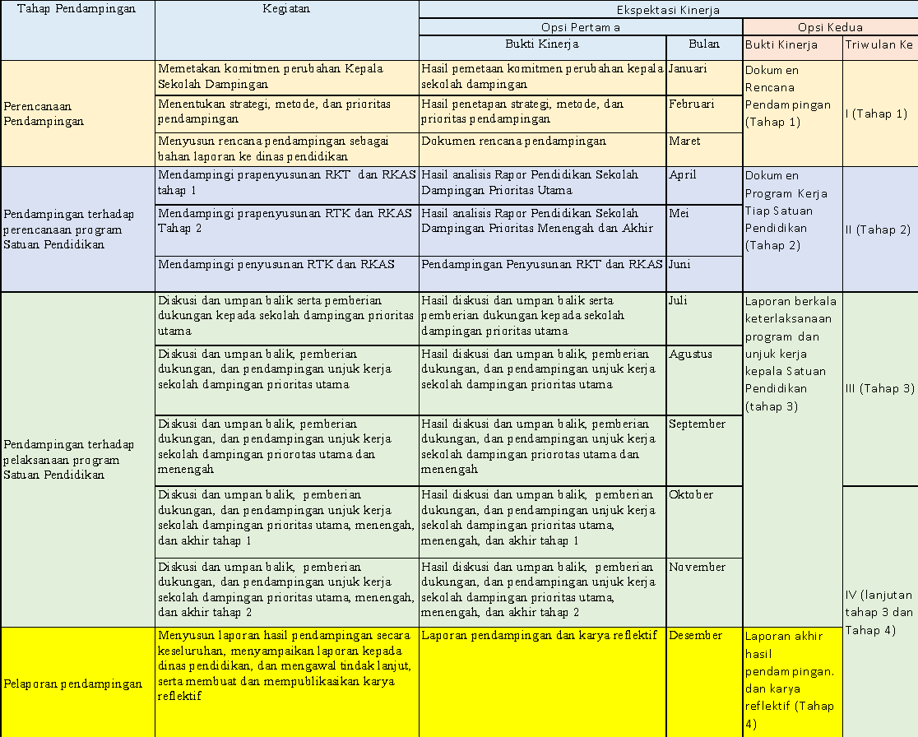
PERIODE : APRIL - JUNI 2025
Nama Pengawas |  |  |  |  | Baqi Nurul Hakkurahmy, M.Pd
N I P |  |  |  |  | 197205212005012004
Pangkat / Gol. / TMT |  |  |  |  | Pembina/IV/a
Jabatan |  |  |  |  | Pengawas Ahli Madya
Pendampingan Tahun |  |  |  |  | 2025
Pelaksanaan Pendampingan Perencanaan Program Kerja Guru PAI |  |  |  |  | Pendampingan Prapenyusunan RKT melalui Analisis Rapor PBD dan Penyusunan RKT
Nama Ketua Pokjawas |  |  |  |  | H. Yaman, S.Pd.I., M.Pd.I
N I P |  |  |  |  | 196911112000031000
Strategi Pendampingan |  |  |  |  | Penyemai Perubahan
 |  |  |  |  | Perubahan Segera
 |  |  |  |  | Penguatan Perubahan
 |  |  |  |  | Perubahan Berangsur
 |  |  |  |  | Pemicu Perubahan
 |  |  |  |  | Perubahan Berkelanjutan
Metode Pendampingan |  |  |  |  | Training. Mentoring, Coaching, Facilitating, Consulting
Prioritas Pendampingan |  |  |  |  | Prioritas Utama
 |  |  |  |  | Prioritas Menengah
 |  |  |  |  | Prioritas Akhir
 |  | TEMPAT DAN TANGGAL |  |  | KEGIATAN BULAN 4 | KEGIATAN BULAN 5 |  | KEGIATAN BULAN 6
Tempat |  |  |  |  | Samarinda | Samarinda |  | Samarinda
Tanggal Kegiatan |  |  |  |  | 30 April 2025 | 31 Mei 2025 |  | 30 Juni 2025
NO. | PRIORITAS | NAMA GURU PAI | SATUAN PENDIDIKAN | STRATEGI PENDAMPINGAN | NAMA KEGIATAN
 |  |  |  |  | PENDAMPINGAN PRAPENYUSUNAN RKT | PENDAMPINGAN PRAPENYUSUNAN RKT | LINK | PENDAMPINGAN PENYUSUNAN RKT
1 | PRIORITAS UTAMA | Endang Nur Ariviana | SMA Negeri 15 Samarinda | Penyemai Perubahan | Training, Mentoring, Coaching | - | PBD1 | Penyusunan RKT (RKS-RKAS)
2 | PRIORITAS UTAMA | Agus Budiman | SMA Islam | Penyemai Perubahan | Training, Mentoring, Coaching | - | PBD2 | Penyusunan RKT (RKS-RKAS)
3 | PRIORITAS UTAMA | Rio Dwi Putra Iskandar | SMK Negeri 1 Samarinda | Penyemai Perubahan | Training, Mentoring, Coaching | - | PBD3 | Penyusunan RKT (RKS-RKAS)
4 | PRIORITAS MENENGAH | Nurhayati | SMA Negeri 4 | Perubahan Segera | - | Diskusi, Analsis Rapor dan PBD Tahap II | PBD4 | Penyusunan RKT (RKS-RKAS)
5 | PRIORITAS MENENGAH | Mulyadi | SMA Negeri 4 Samarinda | Perubahan Segera | - | Diskusi, Analsis Rapor dan PBD Tahap II | PBD5 | Penyusunan RKT (RKS-RKAS)
6 | PRIORITAS MENENGAH | Suyitna | SMA Islam Samarinda | Penguatan Perubahan | - | Diskusi, Analsis Rapor dan PBD Tahap II | PBD6 | Penyusunan RKT (RKS-RKAS)
7 | PRIORITAS MENENGAH | Muslih Rojai | SMA Negeri 4 Samarinda | Penguatan Perubahan | - | Diskusi, Analsis Rapor dan PBD Tahap II | PBD7 | Penyusunan RKT (RKS-RKAS)
8 | PRIORITAS MENENGAH | Hernandi | SMA Negeri 8 Samarinda | Penguatan Perubahan | - | Diskusi, Analsis Rapor dan PBD Tahap II | PBD8 | Penyusunan RKT (RKS-RKAS)
9 | PRIORITAS MENENGAH | Juardi | SMA Negeri 8 Samarinda | Perubahan Berangsur | - | Diskusi, Analsis Rapor dan PBD Tahap II | PBD9 | Penyusunan RKT (RKS-RKAS)
10 | PRIORITAS MENENGAH | Rukani | SMA Negeri 12 Samarinda | Perubahan Berangsur | - | Diskusi, Analsis Rapor dan PBD Tahap II | PBD10 | Penyusunan RKT (RKS-RKAS)
11 | PRIORITAS MENENGAH | Sidiq | SMA Negeri 13 | Perubahan Berangsur | - | Diskusi, Analsis Rapor dan PBD Tahap II | PBD11 | Penyusunan RKT (RKS-RKAS)
12 | PRIORITAS MENENGAH | Faisal Ahmad Irvan | SMA Negeri 13 | Perubahan Berangsur | - | Diskusi, Analsis Rapor dan PBD Tahap II | PBD12 | Penyusunan RKT (RKS-RKAS)
13 | PRIORITAS MENENGAH | Nursih | SMA Negeri 14 Samarinda | Perubahan Berangsur | - | Diskusi, Analsis Rapor dan PBD Tahap II | PBD13 | Penyusunan RKT (RKS-RKAS)
14 | PRIORITAS MENENGAH | Heny Yuningsih | SMA Negeri 14 | Perubahan Berangsur | - | Diskusi, Analsis Rapor dan PBD Tahap II | PBD14 | Penyusunan RKT (RKS-RKAS)
15 | PRIORITAS MENENGAH | Suyitna | SMA Islam Samarinda | Perubahan Berangsur | - | Diskusi, Analsis Rapor dan PBD Tahap II | PBD15 | Penyusunan RKT (RKS-RKAS)
16 | PRIORITAS MENENGAH | Winarti | SMA Al-Khairiyah | Perubahan Berangsur | - | Diskusi, Analsis Rapor dan PBD Tahap II | PBD16 | Penyusunan RKT (RKS-RKAS)
17 | PRIORITAS MENENGAH | Muhammad Yadi, S.Ag | SMK Negeri 2 Samarinda | Perubahan Berangsur | - | Diskusi, Analsis Rapor dan PBD Tahap II | PBD17 | Penyusunan RKT (RKS-RKAS)
18 | PRIORITAS MENENGAH | Nurmah Mudatin Nikmah | SMK Negeri 2 | Perubahan Berangsur | - | Diskusi, Analsis Rapor dan PBD Tahap II | PBD18 | Penyusunan RKT (RKS-RKAS)
19 | PRIORITAS AKHIR | Mokhamad Taufik | SMK Negeri 2 Samarinda | Perubahan Berkelanjutan | - | Diskusi, Analsis Rapor dan PBD Tahap II | PBD19 | Diskusi, Analsis Rapor dan PBD; Penyusunan RKT (RKS-RKAS)
20 | PRIORITAS AKHIR | Parhan | SMK Negeri 1 Samarinda | Perubahan Berkelanjutan | - | Diskusi, Analsis Rapor dan PBD Tahap II | PBD20 | Diskusi, Analsis Rapor dan PBD; Penyusunan RKT (RKS-RKAS)

 |  |  |  |  |  | Samarinda 30 Juni 2025
 |  | Mengetahui, |  |  |  | Penyusun,
 |  | Ketua Pokjawas |  |  |  | Pengawas Pendamping

 |  | H. Yaman, S.Pd.I., M.Pd.I |  |  |  | Baqi Nurul Hakkurahmy, M.Pd
 |  | NIP. 196911112000031000 |  |  |  | NIP. 197205212005012004

